APQP Level Matrix
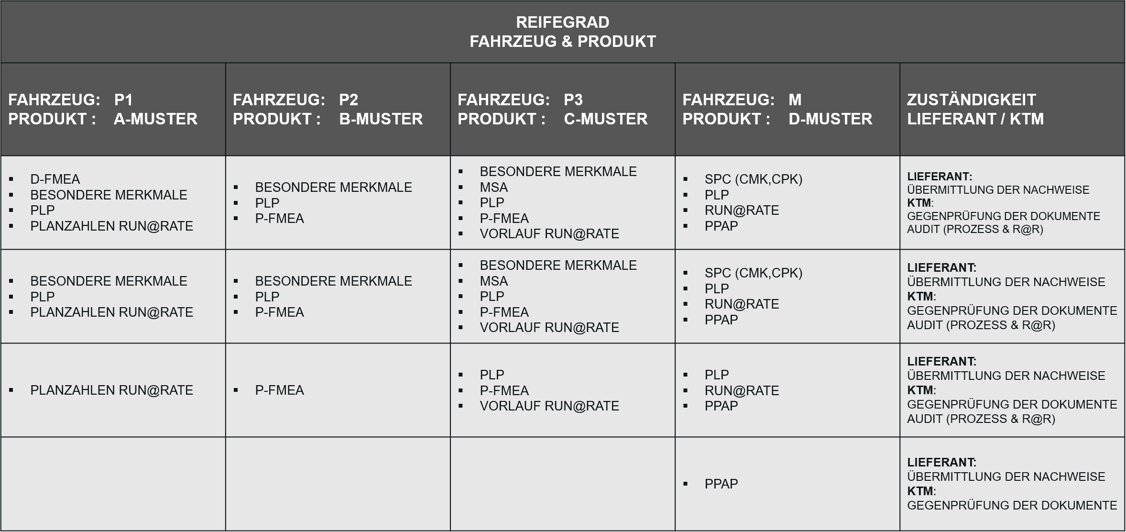
APQP LEVEL MATRIX

